INVOICE
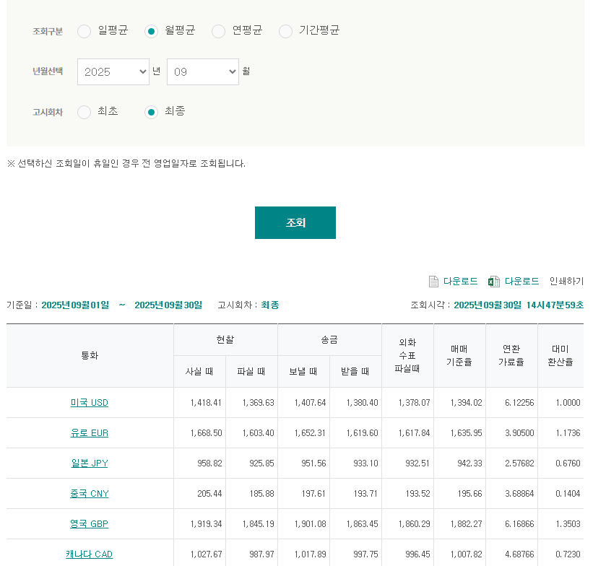
INVOICE - ㈜비알씨에이치 2025.09

TO | ㈜비알씨에이치 (1116313) B-243, 140, TONGIL-RO, DEOGYANG-GU GOYANG-SI KOREA, REPUBLIC OF |  |  | FROM | ㈜LX판토스 서울특별시 종로구 새문안로 58 LG광화문빌딩 TEL : 02-3771-2114
[ 영세율 ] |  |  | 독일 / 미국 |  | 1635.95 | 1394.02
DESC. |  | Quantity | Weight |  | 요율 | TOTAL (KRW)
PDX |  |  |  |  |  | ₩7,600,952
PDX_GETS |  |  |  |  |  | ₩13,034,290
PDX_I PORTER |  |  |  |  |  | ₩36,338,334
PDX_Gnymall |  |  |  |  |  | ₩392,744
LHR |  |  |  |  |  | ₩9,331,370
NRT |  |  |  |  |  | ₩-
NRT_NYG |  |  |  |  |  | ₩-
FRA |  |  |  |  |  | ₩1,984,906
YNT |  |  |  |  |  | ₩2,168,600
TOTAL |  |  |  |  |  | ₩70,851,196

